首期
TOREAD-首件（首批）检验报告书
订单类别 | 成衣 |  | 合同签订方 |  | 青岛润安源智能科技有限公司 |  | 生产工厂 | 青岛润安源
订单基础信息 |  |  | 生产•出货进度 |  |  |  | 指示•确认资料
款号 | TAMMFL91093 |  | 合同交期 |  | 2024-09-20 |  | 产前确认样 |  | 有 | 无
品名 | 带队裤 |  | 上线日 |  | 2024-09-19 |  | 原辅材料卡 |  | 有 | 无
色/号型数 | 黑色 |  | 缝制预计完成日 |  | 2024-09-27 |  | 大货面料确认样 |  | 有 | 无
订单数量 | 755 |  | 包装预计完成日 |  | 2024-09-28 |  | 印花、刺绣确认样 |  | 有 | 无
 |  |  | 预计发货时间 |  | 2024-09-28 |  | 洗唛、合格证指示资料 |  | 有 | 无
确认资料缺失内容说明：
【工艺确认】
原材料 | 正 | 误 |  | 印、绣花 | 正 | 误 | 无此工艺 | 洗水唛 | 正 | 误
辅料使用 | 正 | 误 |  | 胶膜工艺 | 正 | 误 | 无此工艺 | 合格证 | 正 | 误
制作工艺 | 正 | 误 |  | 压胶水压 | OK | NG | 无此工艺 | 缝纫用线 | 正 | 误
补充事项：
【面料品质确认】
物性检测 | OK | NG |  | 面料颜色 | OK | NG |  | 互染测试 | OK | NG
外观查验 | OK | NG |  | 面料缸差 | OK | NG |  | 水洗缩率 | OK | NG
问题描述：
【裁剪完成情况】
①裁剪完成比例（%）：
号型 颜色 | XXS | XS | S | M | L | XL | XXL | XXXL | XXXXL | 未裁齐原因
黑色 |  |  | 100% | 100% | 100% | 100% | 100% | 100%

【成品检查明细】★颜色、数量需要写清楚
黑色 / L

【规格确认】
①规格测量明细以插入附件形式列明，并注明洗前洗后规格
②规格异常情况 |  | 有 | 无 | 备注：
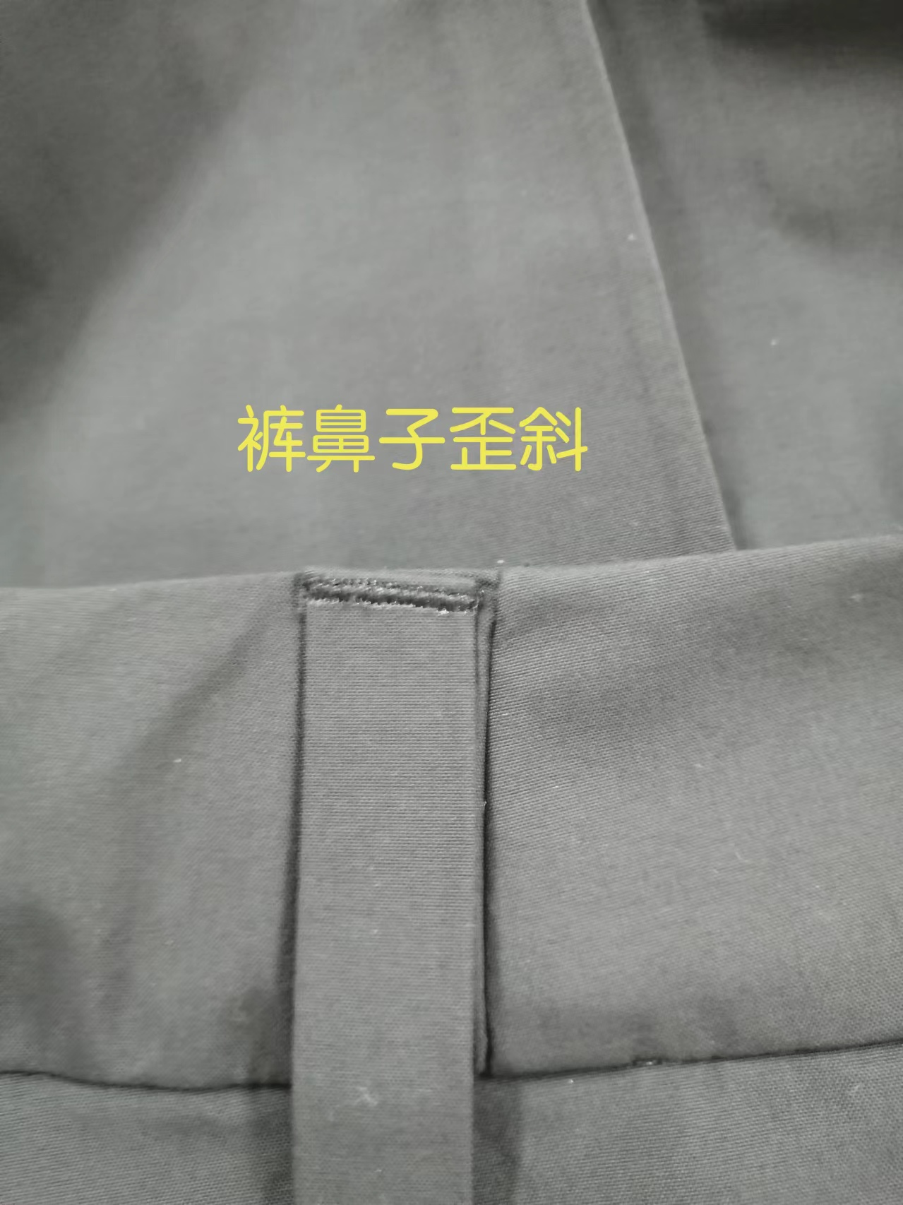
【问题点与指导项目】 ★的问题应添加照片说明（包括成品及半成品检查）
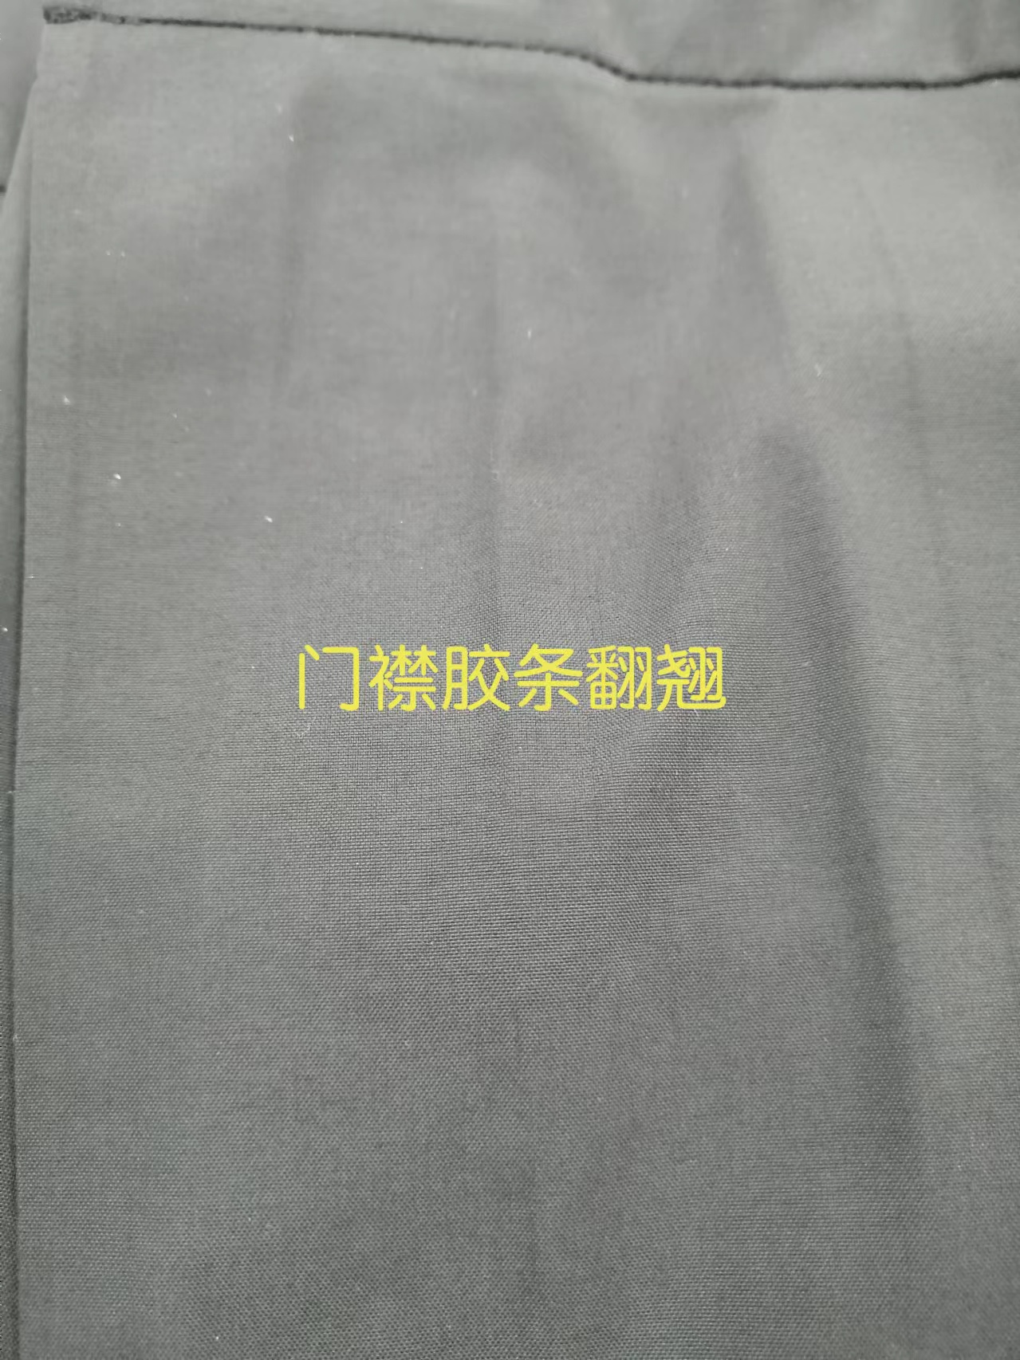
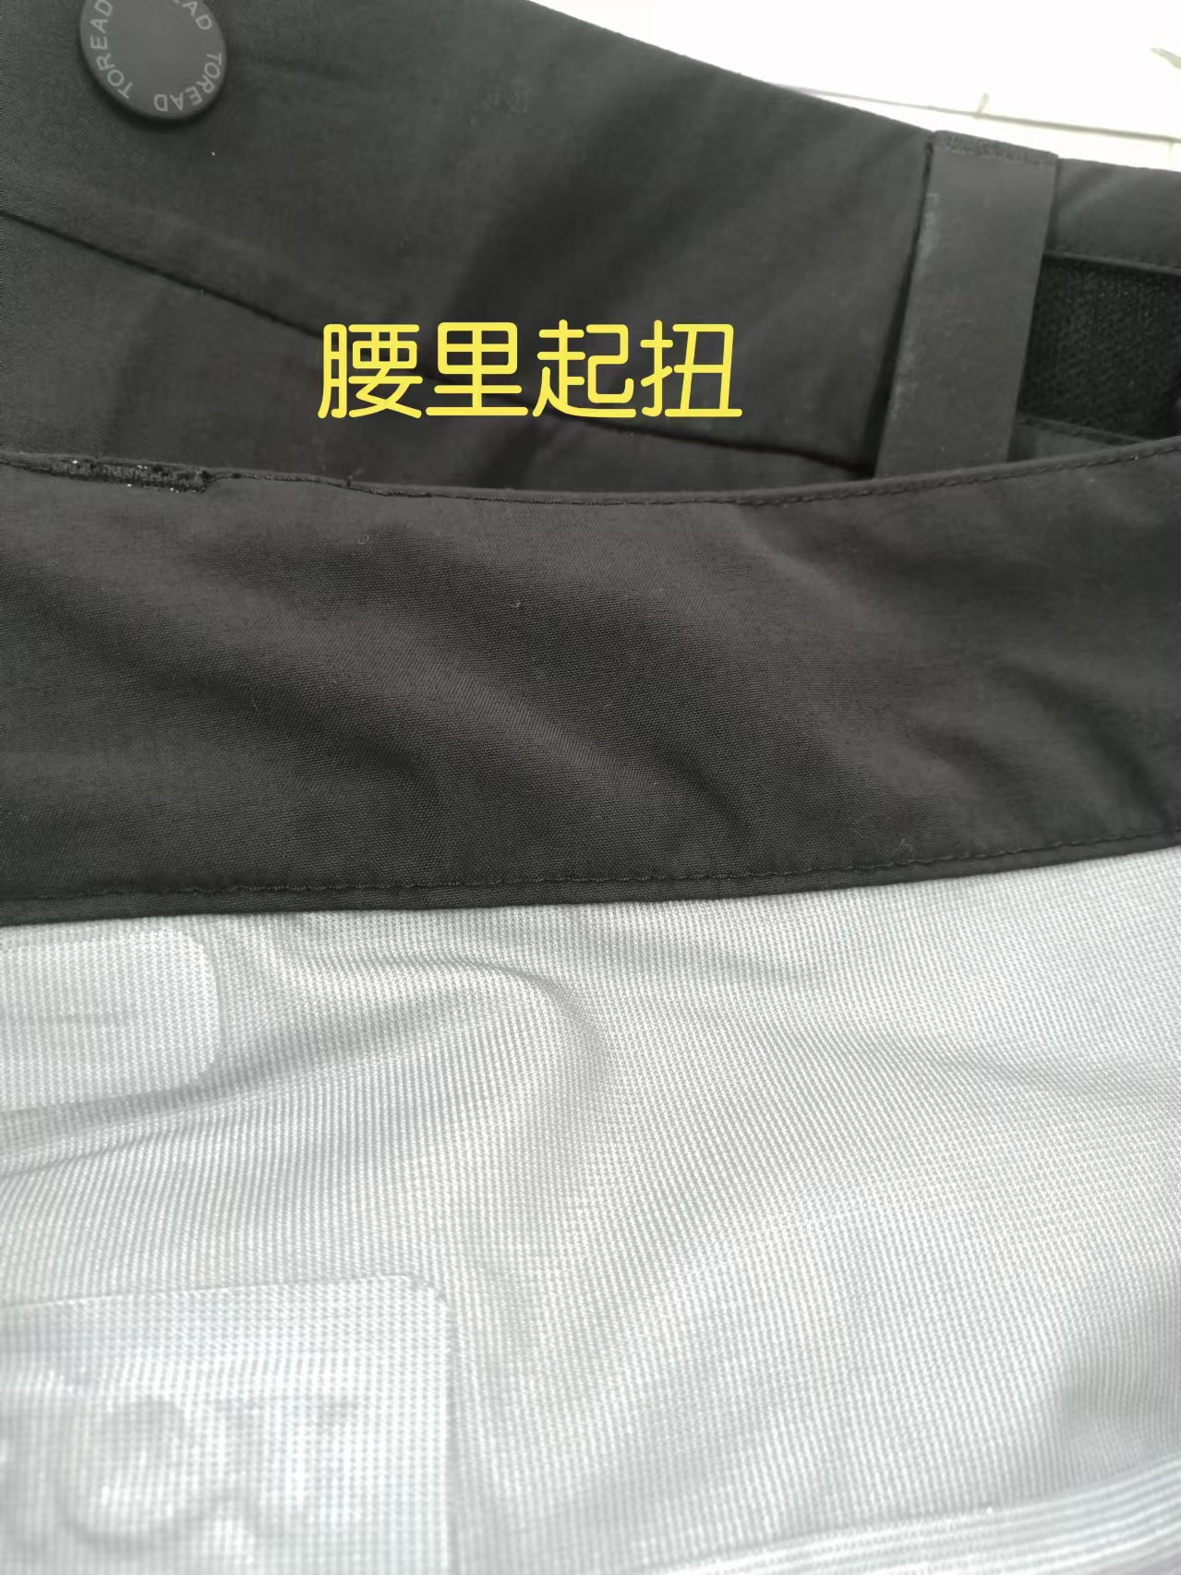
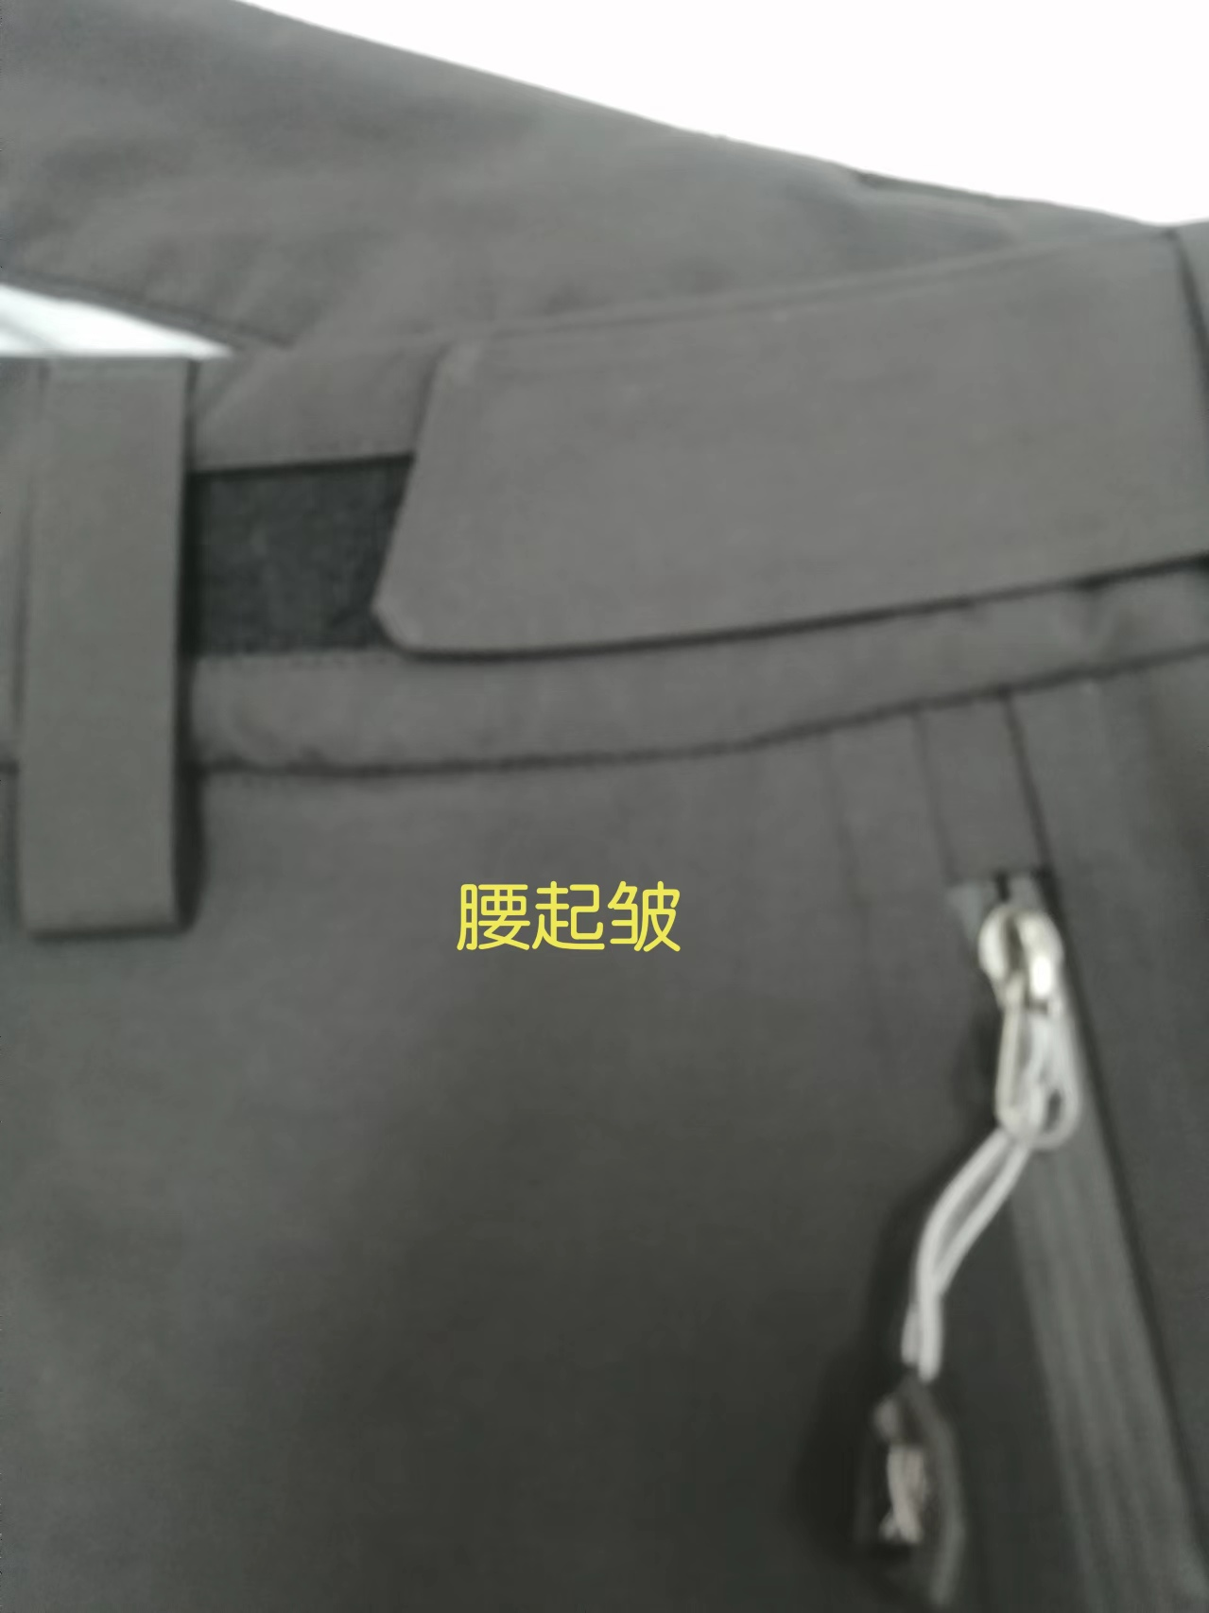
1，前门胶条边起翘。
2，内腰起扭。
3，裤鼻子歪斜。
4，腰起皱。

以上问题请及时改正。
【耐洗水确认】
粘衬 | OK | NG | 无此工艺 | 胶膜 | OK | NG | 无此工艺 | 扭曲 | OK | NG
印、绣花 | OK | NG | 无此工艺 | 压胶水压 | OK | NG | 无此工艺 | 水洗缩率 | OK | NG
补充事项：
【重大改善说明及整改复核时间】

检验部门 | 品质部 |  | 检验担当 | 王宪敏 | 查验时间 | 2024-09-20 | 工厂负责人 |  | Amy
【整改结果】
班组已经开始改善。
检验部门 |  |  | 检验担当 |  | 复核时间 |  | 工厂负责人

验货尺寸表
QC规格测量表
款号 | TAMMFL91093 |  |  |  | 品名 | 带队裤 |  |  |  |  |  | 青岛锦川
部位名称 | XS | S | M | L | XL | XXL | XXXL | XXXXL | S |  | M |  | L |  | XL | 2XL | 3XL
 |  | 165/80B | 170/84B | 175/88B | 180/92B | 185/96B | 190/100B |  | 165/80B |  | 170/84B |  | 175/88B |  | 180/92B | 185/96B | 190/100B
裤外侧长 |  | 98.8 | 100.9 | 103.0 | 105.1 | 107.2 | 109.3 |  | +0.5 |  | / |  | +0.5 |  | +0.5 | / | /
内裆长 |  | 72.0 | 73.5 | 75.0 | 76.5 | 78.0 | 79.5 |  | +0.3 |  | / |  | / |  | +0.5 | +0.4 | +0.5
腰围（平量） |  | 82.0 | 86.0 | 90.0 | 94.0 | 99.0 | 105.0 |  | / |  | +0.5 |  | +0.5 |  |  | +0.5 | +0.5
腰围（拉量） |  | -8.0 | -4.0 | 0.0 | 4.0 | 9.0 | 15.0
臀围 |  | 102.8 | 106.4 | 110.0 | 114.0 | 118.0 | 122.0 |  | / |  | +0.5 |  | / |  | +1 | +0.6 | +0.8
腿围/2 |  | 31.7 | 32.9 | 34.0 | 35.3 | 36.6 | 37.9 |  | / |  | +0.3 |  | +0.5 |  | / | / | +0.5
膝围/2 |  | 24.1 | 24.8 | 25.5 | 26.2 | 26.9 | 27.8 |  | -0.2 |  | / |  | +0.3 |  | +0.3 | / | +0.3
脚口/2（长裤） |  | 20.0 | 20.5 | 21.0 | 21.5 | 22.0 | 22.7 |  | -0.3 |  | / |  | / |  | / | / | /
前裆高 |  | -1.0 | -0.5 | 0.0 | 0.5 | 1.0 | 1.5
后裆高 |  | -1.4 | -0.7 | 0.0 | 0.7 | 1.4 | 2.1
前裆长 |  | 27.2 | 27.9 | 28.5 | 29.1 | 29.8 | 30.4 |  | / |  | +0.3 |  | / |  | / | +0.5 | +0.5
后裆长 |  | 43.7 | 44.6 | 45.5 | 46.6 | 47.7 | 48.8 |  | / |  | +0.5 |  | +0.3 |  | +0.7 | / | +1
总裆宽 |  | -1.0 | -0.5 | 0.0 | 0.6 | 1.2 | 1.8
前门襟长 |  | 14.5 | 14.5 | 15.0 | 15.0 | 16.5 | 16.5 |  | / |  | / |  | / |  | / | / | /
前插袋 |  | 16.5 | 16.5 | 17.0 | 17.0 | 18.5 | 18.5 |  | / |  | / |  | / |  | / | / | /
腰头高 |  | 4.5 | 4.5 | 4.5 | 4.5 | 4.5 | 4.5 |  | / |  | / |  | / |  | / | / | /
/
备注：
初期请洗测2-3件，有问题的另加测量数量。
 |  |  |  |  |  |  |  |  |  | 验货时间： | 2024-09-28 |  |  | 跟单QC: | 王宪敏 | 工厂负责人： | Amy

